상품제안서
메모형 점착메모지 (HS-100-01) | 상품코드: S22265

 |  |  |  |  |  |  | 02-713-8555 | www.synergygift.co.kr
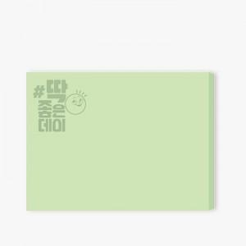 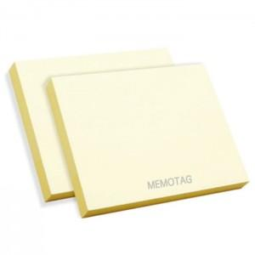

【상세/제작정보】 | <span style="font-size: 14pt;">먹1도 인쇄 무료, 내지 색상은 칼선 데이터에 꼭 기입해주세요</span>

【인쇄/포장옵션】 | 먹 1도 / 포장불가능

【공급단가】 | 수량 | 1,000~ | 2,000~ | 3,000~ | 5,000~ | 10,000~
*VAT별도 | 20매 | 210원 | 200원 | 200원 | 190원 | 185원
 | 30매 | 330원 | 330원 | 310원 | 300원 | 290원
 | 50매 | 420원 | 410원 | 390원 | 380원 | 370원
 | 100매 | 840원 | 820원 | 790원 | 760원 | 740원

【상품 URL】 | https://www.synergygift.co.kr:443/src/goods_detail.php?gdno=22265

